Sheet1
序号 | 分类 | 问题描述 | 截图
1 | 版面优化 | 资金情况排序(详见Sheet2)
2 | 新增功能类 | 筛选条件-明日回款用户、预警用户，能做个排序，从高到底。（目前无排序） | 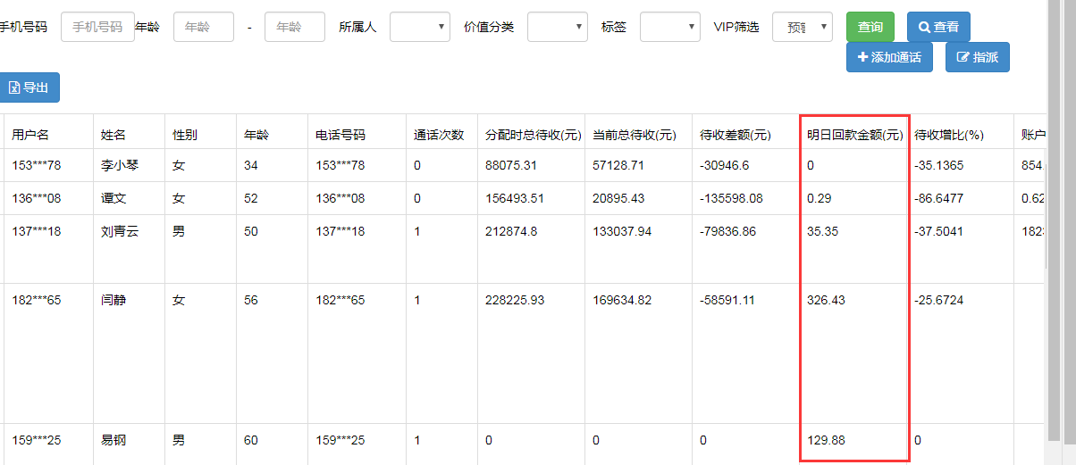
3 | 新增功能类 | 1.筛选条件-VIP详情-下一个VIP用户（默认为首页排序机制，并不是筛选页排序） 2.可以多选客户，外呼完一个客户时可以点击进行下一个客户。按照勾选客户进行排序以此类推。 | 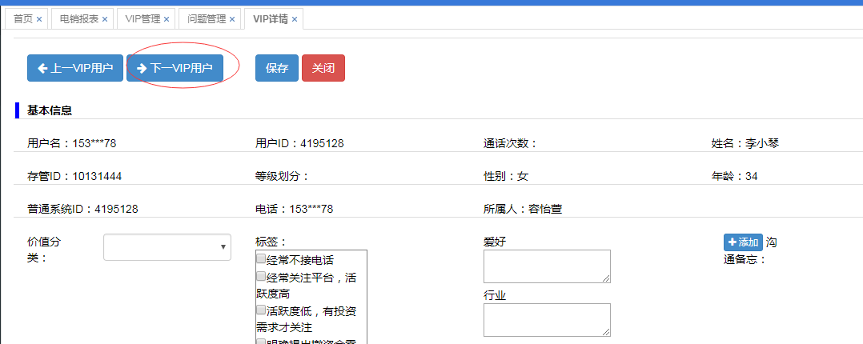
4 | 新增功能类 | 1.VIP管理新增客户姓名筛选功能（自定义筛选功能是否能合二为一） 2..自定义备注筛选（爱好等）
5 | 版面优化 | VIP详情页-VIP用户待收资产资产趋势-通话记录 ,位置调换。通话记录在前，资产趋势在后 | 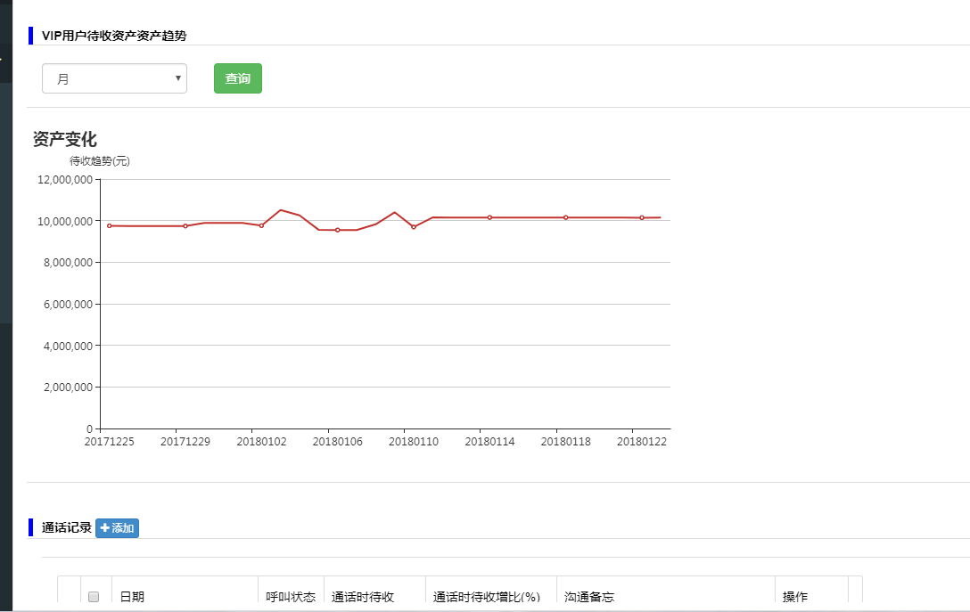
6 | 版面优化 | 1.通话记录框铺满页面 2.新增通话状态 | 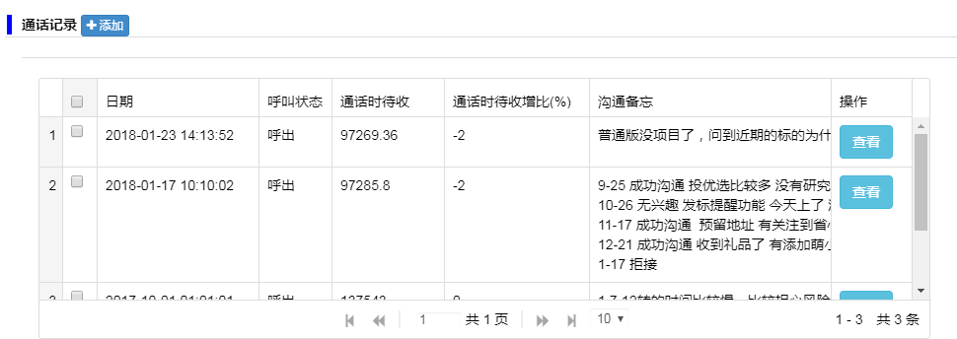
7 | 新增功能类 | VIP详情显示-存管后台查询功能需求对接
8 | 异常类 | 如果页面不小心丢失，或者关闭，重新登录坐席状态会显示不能重复登录，无法登出，刷新重新登录也无解。
9 | 新增功能类 | 手工拨号-无法外拨固话，需增加固话外拨
10 | 新增功能类 | 管理人员数据导出功能新增字段: 1.电话 2.爱好、行业、职业、投资偏好（自定义备注显示）
11 | 异常类 | 1.电话排队无显示姓名或电话，没接听的有记录查询（导致无法接通到后查看不了，不知道谁来过电） 2.来电接通沟通记录是在另外页面记录无法接入到VIP详情页记录
12 | 版面优化 | 外呼界面能否与VIP详情页合二为一 1.类型选择：呼出 、呼入应由系统自动识别无需手动选择 | 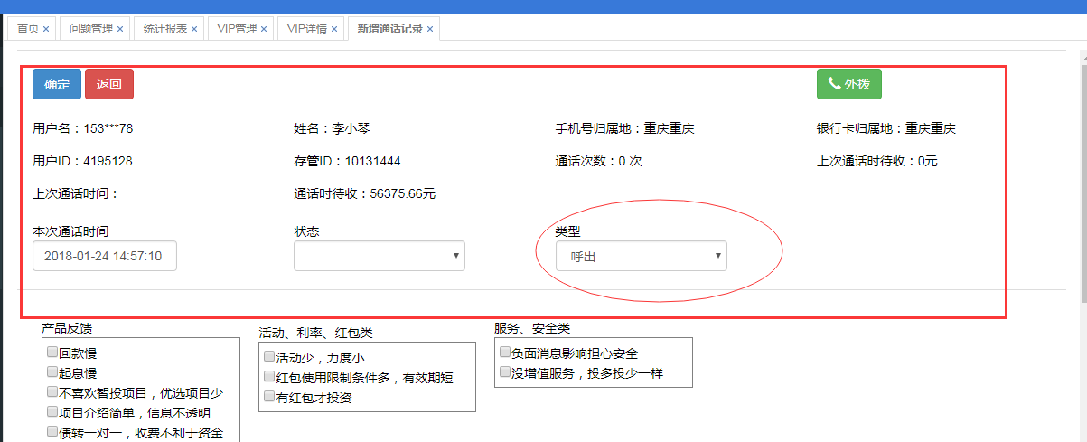
13 | 版面优化 | VIP详情页字段显示，详见Sheet3 | 